Pràctica L
Informe pràctica L |  |  |  | Data: | 2025-05-05
Grup pràctiques: | GRUP 2.1 (G3) tarda - 2on torn |  |  | Parella: | T_18
Alumnes: | Sergio Castañeiras Morales i Domènec Huerta Estradé
1. Descripció de la mostra
La mostra analitzada és una “aguardiente de orujo” de la marca "Pazo de Usía", amb un contingut alcohòlic del 40% en volum. El producte no especifica el contingut en metanol present i pertany al lot L-J 5102.
Notem que històricament la concentració de metanol en l'aguardent d'orujo no podia superar els 3.5 g/L. Ara mateix no existeix una normativa vigent al respecte. Ara bé, aquesta normativa és molt antiga i en l'actualitat esperem una concenrtració molt inferior a 3.5 g/L (de l'ordre de ppm).
El guió de la pràctica especifica que "... el contenido máximo de metanol serà del 1000 g/hl de alcohol a 100 % vol".
El boletín oficial del estado declarà:
(Font: https://www.boe.es/buscar/act.php?id=BOE-A-1982-16226)
"Real Decreto 1416/1982, de 28 de mayo, por el que se aprueba la Reglamentación Técnico-Sanitaria para la elaboración, circulación y comercio de aguardientes compuestos, licores, aperitivos sin vino base y otras bebidas derivadas de alcoholes naturales. " ... " 3. Su contenido en metanol no excederá de 1,0 grs. por litro de producto terminado, con excepción de los siguientes aguardientes que podrán contener como máximo las cantidades que se indican:
"..."
— Aguardiente de orujo, 3,5 grs. por litro."

L'equip emprat per prendre les mesures és un cromatograf de gasos model GC-2014 de l'empresa Shimadzu amb nombre de serie C121655 i identificat amb el nombre 01521. Està equipat amb un autoinjector AOC-20i amb nombre de sèrie. 221-72314-58.
L'aparell està equipat amb una columna de la marca Alltech EC-WA de 30.0 m de longitud, 0.25 mm de diàmetre intern i 0.25 µm de grossor. La temperatura màxima a la que pot operar la columna és 280 ºC i va ser instalada el dia 17/12/15 amb número de sèrie 11815.
Per altra banda, la temperatura de l'injector es fixa a 200 ºC durant tot l'anàlisis i la del detector a 250 ºC. S'utilitza com a gas eluent l'heli, amb un cabal de 3 mL/min. Aquesta es composa utilitzant una pressió de 6 bar d'heli 2 bar d'hidrògen i 2 bar d'aire, que permeten funcionar el FID. Finalment per a paràmetres de la injecció, es configura una relació d'split d'1:20.
2. Descripció de l'equip

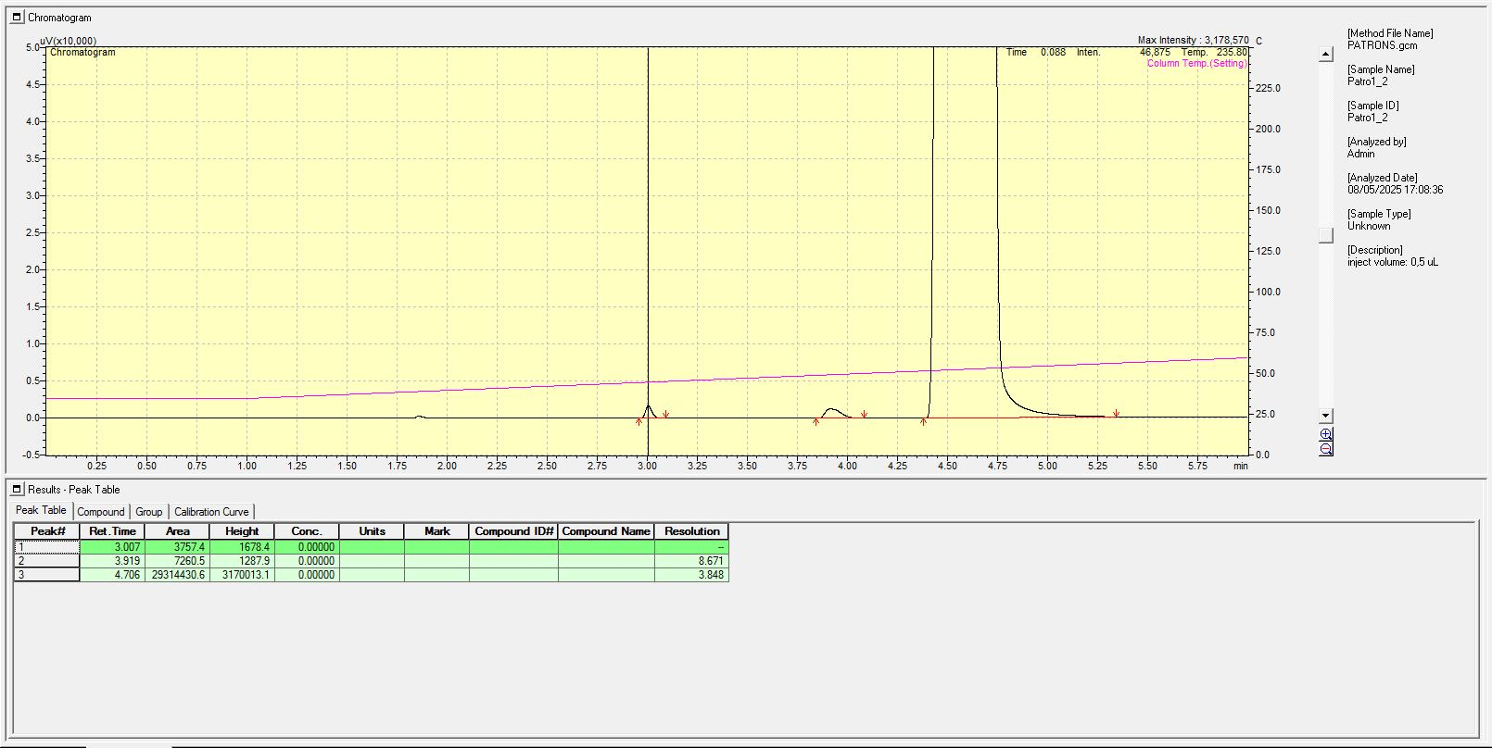
Patró 1 : 101.76 ppm MeOH.
Donat que el punt d'ebullició del metanol és menor a la del etanol tenim un temps de retenció inferior per al metanol. Així doncs, identifiquem el metanol amb el pic que apareix als 3 minuts d'elució i l'etanol amb el pic que apareix als 3.90 minuts. Aquesta identificació es també consistent amb el fet que l'àrea dels pics està relacionada amb el nombre de carbonis de la substància (naturalment l'etanol té més carbonis que el metanol), donant lloc a una pic amb àrea major que la del etanol.
Àrea del pic de metanol : 7260.5
Àrea del pic de etanol : 29314430.6

Patró 2 : 203.52 ppm MeOH
Àrea del pic de metanol : 14159.9
Àrea del pic de etanol : 29173599.2
Els temps de retenció del metanol i l'etanol romanen constants en tots els assajos, fet esperat, doncs tots s'han realitzat sota les mateixes condicions.
3.Adjunta un cromatograma de la mostra i de cadascun dels patrons. Identifica els pics.

MeOH
EtOH
MeOH
EtOH


Patró 3 : 305.28 ppm MeOH
Àrea del pic de metanol : 21569.7
Àrea del pic de etanol : 28925818.2

Patró 4 : 407.04 ppm MeOH
Àrea del pic de metanol : 28778.6
Àrea del pic de etanol : 29016628.6

EtOH
MeOH
MeOH
EtOH

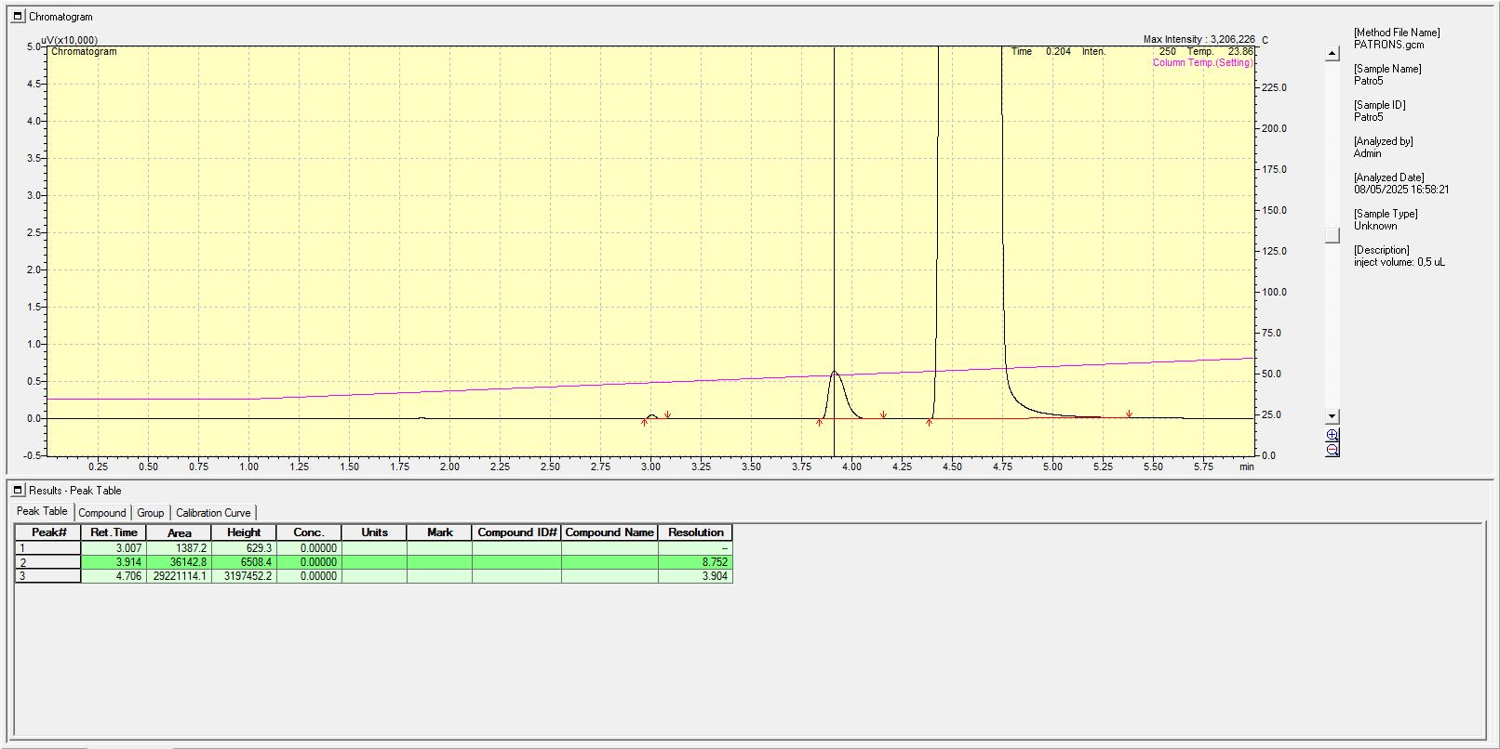
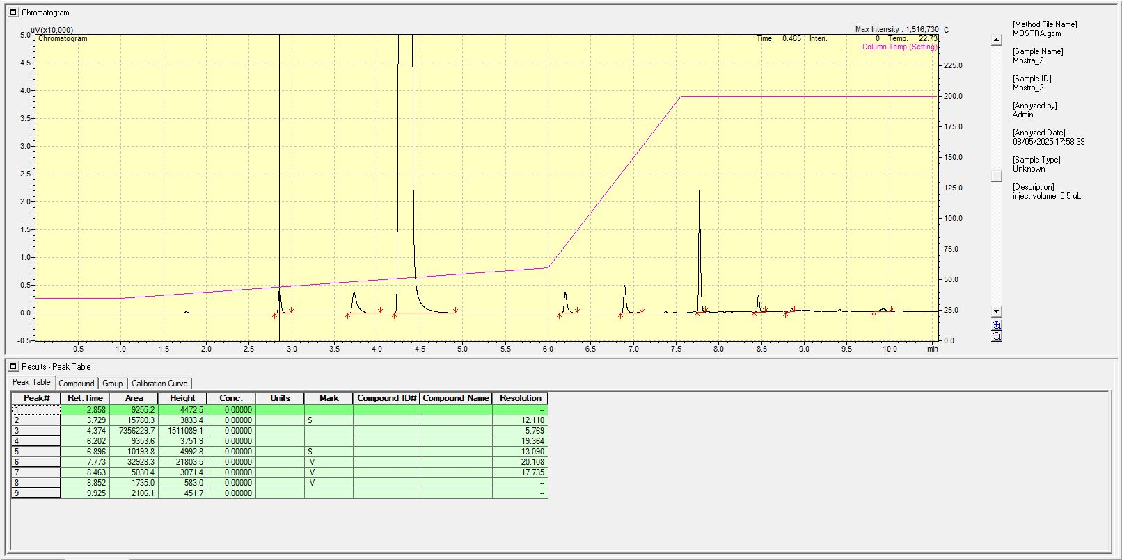
Mostra
Àrea del pic de metanol : 15780.3
Àrea del pic de etanol : 7356229.7
Patró 5 : 508.8 ppm MeOH
Àrea del pic de metanol : 36142.8
Àrea del pic de etanol : 29221114.1

MeOH
EtOH
MeOH
EtOH

4. Recta de calibratge
4a. Omple les següents dades (pots utilitzar a partir de la columna F d'aquest full excel per fer els càlculs que necessitis per omplir els quadres):
Pes de MeOH= | 0.5088 | grams
Concentració del patró inicial = | 5088 | ppm
Concentració del patró estoc = | 1017.6 | ppm

Patró (ml estoc MeOH) | Concentració (ppm) | Àrea pic |  |  |  |  | Àrea del pic = m * Concentració de MeOH + n
1 | 101.76 | 7260.5 |  |  |  |  | m | 71.131387579 | -132.69 | n
2 | 203.52 | 14159.9 |  |  |  |  | u_m | 0.463776134 | 156.52432409 | u_n
3 | 305.28 | 21569.7 |  |  |  |  | R^2 | 0.99987248534 | 149.24008733 | S_{y/x}
4 | 407.04 | 28778.6 |  |  |  |  | F | 23523.707409 | 3 | dof
5 | 508.8 | 36142.8 |  |  |  |  | Ssreg | 523934211.89 | 66817.811 | Ssresid

Corba Calibrat: | pendent | (71.1 ± 0.5) ppm^{-1} |  | Sx/y | 149.24008733 |  | Àrea pic_{avg} | 21582.3
 | ord.origen | (-1 ± 1) 10^{2} |  | n | 5 |  | S_{xx} | 103551
 |  |  |  |  |  |  | S_0 | 2
 |  |  |  |  |  |  | t_{tab} | 3.182

5. Trobar la concentració i l’interval de confiança del MeOH en l’aiguardent en les unitats descrites en la norma
 | Factor de dilució | Àrea pic | conc.mostra (ppm) | Int.confiança (ppm) |  | Concentració de metanol en la mostra en termes de la reglamentació europea
MeOH Mostra | 4 | 15780.3 | 895 | 30 |  | 224 | ± | 8 | g metanol / hL etanol

La normativa que aplica per a poder qualificar una beguda alcoholica com metanol aplica la normativa europea del 2019, on a l'anex I es detallen les diferents categories de begudes espirituoses i es defineix a l'apartat 6 l'orujo d'herbes com una beguda que entre d'altres requisits, al subapartat a) iv) s'indica cal que contingui mennys de 1000g/hl d'alcohol al 100% vol. Cal ser curòs en qualsevol cas, ja que per a l'aiguardent de fruites la normativa és diferent i es permet una ocncentració de metanol de 1500 g/hl d'alcohol 100 %
(Font: https://www.boe.es/buscar/doc.php?id=DOUE-L-2019-80823)
D'acord amb els nostres resultats, (224 ± 8) g metanol / hL etanol, ens trobem signigicativament per sota del límit extipulat, fent que aquest producte compleixi amb la normativa europea. Fet que aquest orujo sigui apte pel consum en termes de concentració de metanol.
[MeOH] AIGUARDENT = | (224 ± 8) g metanol / hL etanol
6. Discutir si el contingut de MeOH està o no per sota del límit establert

